文本代码（转移字符）
RPG Maker MZ 自带 |  | 无法修改
全局 | \V[n] | 调用第n个变量的数值
 | \N[n] | 调用第n个角色的名字
 | \P[n] | 调用第n个队员的名字
 | \C[n] | 调用颜色，其后的文字都将显示为n号颜色
 | \I[n] | 调用n号图标
 | \PX[x] | 将文本的x坐标，移动到x
 | \PY[x] | 将文本的y坐标，移动到x
 | \G | 调用货币单位
 | \{ | 放大字体（+4px）
 | \} | 缩小字体（-4px）
 | \FS[x] | 将文本字体大小更改为x
 | \\ | 将\作为文本输入
仅消息窗口 | \$ | 打开金币窗口
 | \. | 等待1/4秒
 | \| | 等待1秒
 | \! | 等待按键输入
 | \> | 立刻显示一行内的剩余文本
 | \< | 取消立刻显示的效果
 | \^ | 显示文本后不再等待输入
VisuStella MZ Message Core 自带 |  | 无法修改
全局 | <b> | 加粗
 | </b> | 取消加粗
 | <i> | 斜体
 | </i> | 取消斜体
 | <left> | 左对齐 | 在一行的开始处使用。不适用于自动换行。
 | </left> | 取消左对齐
 | <center> | 、 | 在一行的开始处使用。不适用于自动换行。
 | </center> | 取消居中对齐
 | <right> | 右对齐 | 在一行的开始处使用。不适用于自动换行。
 | </right> | 取消右对齐
 | <ColorLock> | 文本代码无法更改后续文本的文本颜色
 | </ColorLock> | 取消“ColorLock”属性
 | <WordWrap> | 对此窗口启用自动换行 | 某些窗口不能使用自动换行，例如“选择窗口”。
 | </WordWrap> | 禁用此窗口的自动换行 | 某些窗口不能使用自动换行，例如“选择窗口”。
 | <br> | 添加换行符。需要启用自动换行
 | <line break> | 添加一个换行符。需要启用自动换行
 | \picture<x> | 在当前文本位置绘制图片x（文件名）
 | \CenterPicture<x> | 绘制以窗口为中心的图片x（文件名）
仅消息窗口 | \CommonEvent[x] | 到达文本代码时，运行第x号公共事件
 | \Wait[x] | 等待x帧
 | <Next Page> | 在此行结束当前消息页。 | 当行数为5或以上且消息行数与数量不匹配时，此选项用于消息。 这用于防止从以下消息事件中抓取消息窗口。 同一消息事件中<Next Page>后面的任何行都将被忽略。
 | <Auto> | 调整消息窗口尺寸以适合文本 | 使用这些文本代码时，消息窗口的设置为重置即将到来的消息。 这些效果不适用于自动换行。
 | <Auto Width> | 调整消息窗口的宽度以适合文本
 | <Auto Height> | 调整消息窗口的高度以适合文本
 | <Auto Actor: x> | 调整消息窗口，并将其放在角色x的精灵的头上
 | <Auto Party: x> | 调整消息窗口，并将其放在队伍x的精灵的头上
 | <Auto Player> | 仅限于地图。调整消息窗口的大小并将其放置在玩家精灵的头上
 | <Auto Event: x> | 仅限于地图。调整消息窗口的大小并将其放置在事件精灵的头上
 | <Auto Enemy: x> | 仅限于战斗。调整消息窗口的大小并将其放置在敌人精灵的头上
仅战斗 | <Current Battle Target> | 战斗中，当前目标 | ·如果没有战斗，没有目标，没有使用者，没有动作，文本代码将被替换为空文本。 ·不建议在帮助说明中使用这些文本代码。它们最适合于“显示文本”事件命令一起使用。
 | <Current Battle User> | 战斗中，当前的活跃用户（使用者）
 | <Current Battle Action> | 战斗中，当前动作名称（前面带图标）
 | <Current Battle Action Name> | 战斗中，当前动作名称（没有图标）
仅选项窗口 | <Show> | （选择）始终显示。
 | <Show Switch: x> | 如果开关x为ON，则显示选择。
 | <Show Switches: x,x,x> | 如果x开关都为ON，则显示该选项。
 | <Show All Switches: x,x,x> | 如果x开关都为ON，则显示该选项。
 | <Show Any Switches: x,x,x> | 如果x个开关中的任何一个为ON，则显示该选项。
 | <Hide> | 选择始终是隐藏的。
 | <Hide Switch: x> | 开关x为ON，则隐藏该选项
 | <Hide Switches: x,x,x> | 如果x开关都为ON，则隐藏该选项
 | <Hide All Switches: x,x,x> | 如果x开关都为ON，则隐藏该选项
 | <Hide Any Switches: x,x,x> | 如果x个开关中的任何一个为ON，则隐藏该选项。
 | <Enable> | 始终启用
 | <Enable Switch: x> | x为ON,则启用
 | <Enable Switches: x,x,x> | x都为ON，则启用
 | <Enable All Switches: x,x,x> | x都为ON，则启用
 | <Enable Any Switches: x,x,x> | x任何一个为ON，则启用
 | <Disable> | 始终禁用
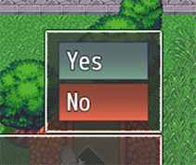
 | <Disable Switch: x> | x为ON,则禁用
 | <Disable Switches: x,x,x> | x都为ON，则禁用
 | <Disable All Switches: x,x,x> | x都为ON，则禁用
 | <Disable Any Switches: x,x,x> | x任何一个为ON，则禁用
 | <Choice Width: x> | 将最小文本区域宽度设置为x。适用于整个选择窗口。
 | <Choice Indent: x> | 将缩进设置为x值。仅适用于当前选择。
 | <BgColor: x> | 选项背景颜色：x
 | <BgColor: x,y> | 选项背景颜色：从x到y渐变
 | <BgColor: #rrggbb> | 选项背景颜色：rgb颜色
 | <BgColor: #rrggbb, #rrggbb> | 选项背景颜色：rgb颜色渐变
 | <Help> text </Help> | 使显示一个帮主窗口，并让它在其内容中显示“text”。 如果不显示任何文本，则该帮助窗口将消失。
 | <Shuffle> | 打乱所有选择的顺序。 除“分支”之外的任何取消快捷方式都将被撤销。
 | <Shuffle: x> | 打乱所有选择的顺序，只有x个选项会出现。 除“分支”之外的任何取消快捷方式都将被撤销。 隐藏的选项不计入x数。
背景效果（仅限选项窗口） | <BgImg: filename> | 从img/pictures/拉伸选择矩形创建背景图像。
 | <BgImg LowerLeft: filename> | 左下
 | <BgImg LowerRight: filename> | 右下
 | <BgImg MidLeft: filename> | 左中
 | <BgImg Center: filename> | 中心
 | <BgImg MidRight: filename> | 右中
 | <BgImg UpperLeft: filename> | 左上
 | <BgImg UpperRight: filename> | 右上
前景效果（仅限选项窗口） | <FgImg: filename> | 从img/pictures/拉伸选择矩形创建前景图像。
 | <FgImg LowerLeft: filename> | 左下
 | <FgImg LowerRight: filename> | 右下
 | <FgImg MidLeft: filename> | 左中
 | <FgImg Center: filename> | 中心
 | <FgImg MidRight: filename> | 右中
 | <FgImg UpperLeft: filename> | 左上
 | <FgImg UpperRight: filename> | 右上
仅名称窗口 | <Left> | 将名称窗口置于左侧
 | <Center> | 将名称窗口置于中间
 | <Right> | 将名称窗口置于右侧
 | <Position: x> | x：0-10之间的数字。决定名称窗口位置。
 | \NormalBG | 窗口背景：普通
 | \DimBG | 窗口背景：暗淡
 | \TransparentBG | 窗口背景：透明
仅消息窗口 | <Position: x, y, width, height> | 强制消息窗口精确列出坐标和尺寸。用数字替换每个参数。 | 这些文本代码不适用于自动换行。 | 坐标+尺寸
 | <Coordinates: x, y> | 将消息窗口强制为精确列出的坐标。用数字替换每个参数。 |  | 坐标
 | <Dimensions: width, height> | 将消息窗口大小强制为精确列出的尺寸。用数字替换每个参数。 |  | 尺寸
 | <Offset: +x, +y> <Offset: -x, -y> <Offset: +x, -y> <Offset: -x, +y> | 将消息窗口偏移值快速调整为x和y值。 这些值将替换以前的偏移设置（如果有）。
 | <Up Button> <Left Button> <Right Button> <Down Button> <Ok Button> <Cancel Button> <Shift Button> <Menu Button> <Page Up Button> <Page Down Button> | 显示VisuMZ_0_CoreEngine的按钮辅助文本 | 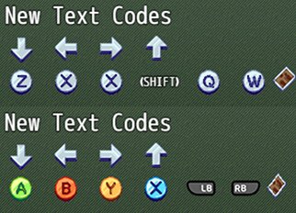
随机文本池 | <RNG> text1 | text2 | text3 </RNG> | 在若干个文本之间随机取一个显示。
VisuStella MZ Message Core 自定义 |  | 可在插件参数更改
全局 | \Class[x] | 职业图标和名称
 | \ClassName[x] | 职业名称
 | \Skill[x] | 技能图标和名称
 | \SkillName[x] | 技能名称
 | \Item[x] | 物品图标和名称
 | \ItemName[x] | 物品名称
 | \ItemQuantity[x] | 物品数量
 | \Weapon[x] | 武器图标和名称
 | \WeaponName[x] | 武器名称
 | \WeaponQuantity[x] | 武器数量
 | \Armor[x] | 防具图标和名称
 | \ArmorName[x] | 防具名称
 | \ArmorQuantity[x] | 防具数量
 | \LastGainObj | 队伍最后获得的对象的图标和名称
 | \LastGainObjName | 队伍最后获得的对象的名称
 | \LastGainObjQuantity | 队伍最后获得的对象的数量
 | \State[x] | 状态图标和名称
 | \StateName[x] | 状态名称
 | \Enemy[x] | 敌人图标和名称
 | \EnemyName[x] | 敌人名称呢过
 | \Troop[x] | 敌群图标和名称
 | \TroopName[x] | 敌群名称
 | \TroopMember[x] | 敌群中的敌人图标和名称。仅限战斗
 | \TroopNameMember[x] | 敌群中的敌人名称。仅限战斗
 | \NormalBG | 窗口背景改为：普通
 | \DimBG | 窗口背景改为：暗淡
 | \TransparentBG | 窗口背景改为：透明
 | \FontChange<x> | 更改字体。x：字体名称
 | \ResetFont | 重置字体设置。
 | \ResetColor | 重置颜色设置
 | \HexColor<x> | 将文本颜色更改为x十六进制颜色（例：#123abc）
 | \OutlineColor[x] | 将轮廓颜色更改为文本颜色x
 | \OutlineHexColor<x> | 将轮廓颜色更改为x十六进制颜色（例：#123abc）
 | \OutlineWidth[x] | 将轮廓宽度更改为x厚度
 | \WindowMoveTo<x> | 将窗口移动到精确坐标。 | 将x替换为：（仅targetX, targetY为必需）
 | \WindowMoveBy<x> | 按相对值移动窗口 | targetX, targetY, targetWidth, targetHeight, duration, easingType
 | \WindowReset | 将窗口位置重置为原始位置
仅消息窗口 | \ActorFace[x] | 将actor x的头像，插入到消息窗口中。
 | \PartyFace[x] | 将队伍成员x的头像，插入到消息窗口中
 | \ChangeFace<x,y> | 将消息头像更改为x文件名，y索引
 | \FaceIndex[x] | 将消息头像索引，更改为x
 | \TextDelay[x] | 将字符之间的帧延迟设置为x帧

插件命令
Message Plugin Commands 消息 插件命令
Message: Properties | 更改消息窗口的各种属性。 Rows: 更改消息窗口行数。设为0则保持不变 Width: 更改消息窗口的像素宽度。设为0则保持不变 Word Wrap: 启用或禁用消息窗口的自动换行？
Message: X/Y Offsets | 更改消息窗口的X/Y偏移。将保存并存储偏移值。 Offset X:水平偏移。 左负右正 Offset Y:垂直偏移。 上负下正

Choice Plugin Commands 选项 插件命令
Choices: Distance | 更改从选项窗口到消息窗口的距离。 Distance:距离。默认为0。若为负，则剩余空间居中对齐。
Choice: Properties | 更改【显示选项】事件命令中的属性。 Choice Line Height:更改显示选项的行高。设为0则保持不变。 Minimum Choice Width:最小选项宽度。默认值为96。 Max Rows:要显示的最大选项行数。设为0则保持不变。 Max Columns:要显示的最大选项列数。设为0则保持不变。 Text Alignment:显示选择窗口的文本对齐方式。

Picture Plugin Commands 图片 插件命令
Picture: Change Text | 更改要显示的目标图片的文本。 可以使用文本代码 文本将适应图片的属性。 如果图片被删除，设置将被删除。 Picture ID(s):设置文本的图片的ID。 Padding：填充。 Text: Upper Left: 左上 Upper Center: 正上 Upper Right: 右上 Middle Left: 左中 Middle Center: 正中 Middle Right: 右中 Lower Left: 左下 Lower Center: 正下 Lower Right: 右下 -与图片侧面对齐的文本。 -你可以使用文本代码。 | 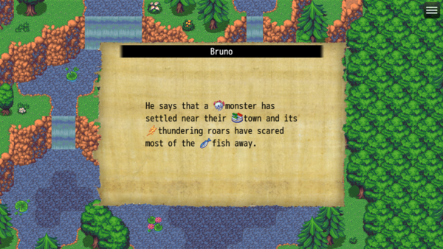 | 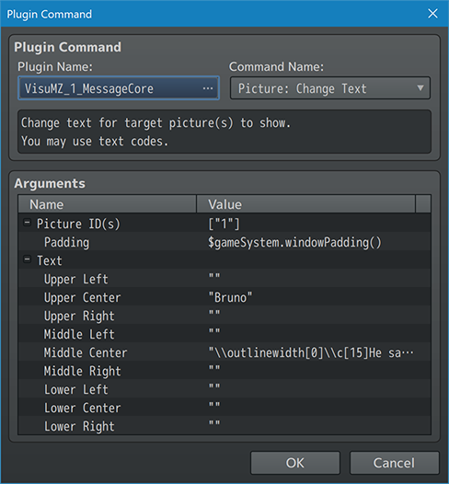
Picture: Erase Text | 删除目标图片的所有文本。 Picture ID(s):要删除文本的图片的ID。
Picture: Refresh Text | 刷新用于所有屏幕图片的文本。 如果任何动态文本代码更新为\n[x]，则使用。

Select Plugin Commands 选择 插件命令
Select: Weapon | 打开事件选择项目窗口，让玩家选择一件武器。 可以在消息窗口打开时打开。 Variable ID： 变量ID。此变量将用于记录所选武器的ID。 不填的话，默认0 Weapon Type ID: 武器类型ID。筛选器。 保留为0的话，不使用筛选器。
Select: Armor | 打开事件选择项目窗口，让玩家选择一件防具。 可以在消息窗口打开时打开。 Variable ID： 变量ID。此变量将用于记录所选防具的ID。 不填的话，默认0 Armor Type ID: 防具类型ID。筛选器。 保留为0的话，不使用筛选器。 Equip Type ID: 装备类型ID。筛选器。 保留为0的话，不使用筛选器。
Select: Skill | 打开事件选择项目窗口，让玩家选择一项技能。 需要：VisuMZ_1_SkillsStatesCore! 可以在消息窗口打开时打开。 ·如果角色隐藏了技能，不会列出。 ·如果角色无法访问技能类型，不会列出。 Variable ID： 变量ID。此变量将用于记录所选技能的ID。 不填的话，默认0 Actor ID: 角色ID。若设为0，则用队长。 Skill Type ID: 技能类型ID。筛选器。 保留为0的话，不使用筛选器。

